Projektzeitachse
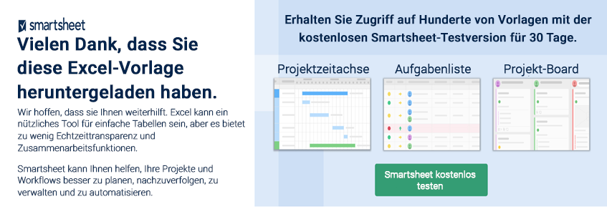
 | VORLAGE FÜR PROJEKTZEITACHSE
 | GEFÄHRDET | AUFGABENNAME | UNTERAUFGABENNAME | STATUS | ZUGEWIESEN ZU | STARTDATUM | ENDDATUM | DAUER in Tagen | KOMMENTARE | STATUS- SCHLÜSSEL
 |  | Aufgabe 1 – Geben Sie hier Ihren eigenen Text ein |  | Abgeschlossen |  | 2024-01-16 | 2024-01-16 | 1 |  | Nicht begonnen
 |  | Unteraufgabe 1.1 | Aufgabe eingeben | Abgeschlossen |  | 2024-01-18 | 2024-01-21 | 4 |  | In Bearbeitung
 |  | Aufgabe 2 – Geben Sie hier Ihren eigenen Text ein |  | Überfällig |  | 2024-01-22 | 2024-01-22 | 1 |  | Abgeschlossen
 |  | Unteraufgabe 2.1 | Aufgabe eingeben | In Bearbeitung |  | 2024-01-22 | 2024-01-23 | 2 |  | Warten
 |  | Aufgabe 3 |  | In Bearbeitung |  | 2024-01-22 | 2024-01-28 | 7 |  | Überfällig
 |  | Aufgabe 4 |  | Warten |  | 2024-01-27 | 2024-01-29 | 3
 |  | Aufgabe 5 |  | In Bearbeitung |  | 2024-01-28 | 2024-01-31 | 4
 |  | Aufgabe 6 |  | In Bearbeitung |  | 2024-01-29 | 2024-02-09 | 12
 |  | Aufgabe 7 |  | Nicht begonnen |  | 2024-02-02 | 2024-02-02 | 1
 |  | Aufgabe 8 |  | Nicht begonnen |  | 2024-02-04 | 2024-02-06 | 3
 |  | Aufgabe 9 |  | Nicht begonnen |  | 2024-02-07 | 2024-02-10 | 4
 |  | Aufgabe 10 |  | Nicht begonnen |  | 2024-02-09 | 2024-02-12 | 4
 |  | Aufgabe 11 |  | Nicht begonnen |  | 2024-02-11 | 2024-02-14 | 4
 |  | Aufgabe 12 |  | Nicht begonnen |  | 2024-02-10 | 2024-02-17 | 8
 |  | Aufgabe 13 |  | Nicht begonnen |  | 2024-02-15 | 2024-02-17 | 3
 |  | Aufgabe 14 |  | Nicht begonnen |  | 2024-02-15 | 2024-02-15 | 1
 |  | Aufgabe 15 |  | Nicht begonnen |  | 2024-02-15 | 2024-02-16 | 2
 |  | Aufgabe 16 |  | Nicht begonnen |  | 2024-02-16 | 2024-02-16 | 1
 |  | Aufgabe 17 |  | Nicht begonnen |  | 2024-02-15 | 2024-02-17 | 3

 | KLICKEN SIE HIER ZUR ERSTELLUNG IN SMARTSHEET

LEER - Projektzeitachse
VORLAGE FÜR PROJEKTZEITACHSE
GEFÄHRDET | AUFGABENNAME | UNTERAUFGABENNAME | STATUS | ZUGEWIESEN ZU | STARTDATUM | ENDDATUM | DAUER in Tagen | KOMMENTARE |  | STATUS- SCHLÜSSEL
 |  |  |  |  |  |  |  |  |  | Nicht begonnen
 |  |  |  |  |  |  |  |  |  | In Bearbeitung
 |  |  |  |  |  |  |  |  |  | Abgeschlossen
 |  |  |  |  |  |  |  |  |  | Warten
 |  |  |  |  |  |  |  |  |  | Überfällig

 | STARTDATUM | DAUER in Tagen
 |  | 0
 |  | 0
 |  | 0
 |  | 0
 |  | 0
 |  | 0
 |  | 0
 |  | 0
 |  | 0
 |  | 0
 |  | 0
 |  | 0
 |  | 0
 |  | 0
 |  | 0
 |  | 0
 |  | 0
 |  | 0
 |  | 0
Klicken Sie mit der rechten Maustaste auf die horizontale (Wert-)Achse, um die Einstellungen für die obere und untere Schranke in den Achsenoptionen zu bearbeiten. * Löschen Sie jede nicht ausgefüllte Zeile in Ihrer Tabelle.*
 |  |  |  |  |  |  |  |  | 

